結果
R8.3.29（日）第13回会長杯市内シングルス普及大会＆教室 |  |  |  |  |  |  |  |  |  |  |  |  |  |  |  |  |  |  |  |  |  | （午後の部） 交流ダブルスリーグ戦
 |  |  |  |  |  |  |  |  |  |  |  |  |  |  |  |  |  |  |  |  |  | ペアは本部一任で調整
 | （午前の部） シングルス（24名）
 |  |  |  |  |  |  |  |  |  |  |  |  |  |  |  |  |  |  |  |  |  |  |  | １回戦 |  |  | ２回戦 |  |  |  |  |  | 最終結果

 | 1回戦 |  |  |  |  |  | 2回戦 |  |  |  |  |  |  | 3回戦 |  |  |  |  | シングルス 結果 |  |  | 1 | ① | 土居中 １ | 石水立飛 | 1位 | Ａ | ①1位 | 土居中 ３ | 山内冴翼 | 1位 | Ａ | 1位 | 土居中 ３ | 山内冴翼 | 賞
 |  |  |  |  |  |  |  |  |  |  |  |  |  |  |  |  |  |  |  |  |  | 2 |  | 川之江高 ２ | 濵田斗貴也 |  |  |  | 今井康浩 |  |  |  |  | 今井康浩
 |  | 3人ﾘｰｸﾞ |  |  |  |  |  | 4人ﾘｰｸﾞ |  |  |  |  |  |  | 4人ﾘｰｸﾞ |  |  |  |  |  |  | 3 |  | 土居中 ２ | 石川睦翔 | 1位 |  | ②1位 | 鴨川中 女２ | 上田 光 | 2位 |  | 2位 | 土居中 ３ | 山内瑞稀 | 賞
 |  | 15点1ｹﾞｰﾑ |  |  |  |  |  | 21点1ｹﾞｰﾑ |  |  |  |  |  | 21点1ｹﾞｰﾑ |  |  |  |  |  |  |  | 4 |  | 曽我部雅勝 |  |  |  |  | 梶田季楼 |  |  |  |  | 上田太生
 |  | 氏名 |  |  |  |  |  |  | 氏名 |  |  |  |  |  |  | 氏名 |  |  |  | 氏名 |  | 5 |  | 土居中 ３ | 山内冴翼 | 2位 |  | ①2位 | 土居中 ２ | 石川睦翔 | 3位 |  | 3位 | 土居中 ２ | 石川睦翔
1 | ① | 合田義久 |  | ① | - | 1 | A | １位グループ | 合田義久 |  | A | - | 1 | あ | A-1位 | 梶田季楼 |  |  | 1位 | 上田太生 |  | 6 |  | 今井康浩 |  |  |  |  | 曽我部雅勝 |  |  |  |  | 曽我部雅勝
2 |  | 川之江高 ２ | 濵田斗貴也 | ② | - | 1 |  |  | 土居中 ２ | 石川睦翔 | B | - | 1 |  | B-1位 | 上田太生 |  |  | 2位 | 土居中 １ | 石水立飛 | 7 |  | 潮見小 女６ | 上田明里 | 2位 |  | ②2位 | 土居中 ３ | 山内瑞稀 | 4位 |  | 4位 | 鴨川中 女２ | 上田 光
3 |  | 土居中 ３ | 近藤貫汰 | ③ | - | 1 |  |  | 鴨川中 女２ | 上田 光 | A | - | 2 |  | A-2位 | 合田義久 |  |  | 3位 | 合田義久 |  | 8 |  | 合田義久 |  |  |  |  | 上田太生 |  |  |  |  | 梶田季楼
4 | ② | 土居中 女３卒 | 石水梨羽 | ④ | - | 1 |  |  | 梶田季楼 |  | B | - | 2 |  | B-2位 | 土居中 １ | 石水立飛 |  | 4位 | 梶田季楼
5 |  | 土居中 ２ | 石川睦翔 | ⑤ | - | 1 | B |  | 土居中 ３ | 續木蒼馬 | A | - | 3 | い | A-3位 | 土居中 ２ | 石川睦翔 |  | 5位 | 土居中 ３ | 續木蒼馬 | 9 | ② | 土居中 ３ | 續木蒼馬 | 3位 | Ｂ | ①3位 | 潮見小 女６ | 上田明里 | 1位 | Ｂ | 1位 | 土居中 ３ | 亀田絆斗 | 賞
6 |  | 潮見小 女３ | 上田愛星 | ⑥ | - | 1 |  |  | 川之江高 ２ | 森實亮雅 | B | - | 3 |  | B-3位 | 土居中 ３ | 續木蒼馬 |  | 6位 | 土居中 ２ | 石川睦翔 | 10 |  | 川之江高 ２ | 森實亮雅 |  |  |  | 合田義久 |  |  |  |  | 新居浜 東高１ | 山内賢信
7 | ③ | 土居中 ３ | 續木蒼馬 | ⑦ | - | 1 |  |  | 上田太生 |  | A | - | 4 |  | A-4位 | 鴨川中 女２ | 上田 光 |  | 7位 | 鴨川中 女２ | 上田 光 | 11 |  | 土居中 ３ | 亀田絆斗 | 3位 |  | ②3位 | 土居中 ３ | 亀田絆斗 | 2位 |  | 2位 | 潮見小 女６ | 上田明里
8 |  | 土居中 １ | 山内蓮翔 | ⑧ | - | 1 |  |  | 土居中 １ | 石水立飛 | B | - | 4 |  | B-4位 | 川之江高 ２ | 森實亮雅 |  | 8位 | 川之江高 ２ | 森實亮雅 | 12 |  | 新居浜 東高１ | 山内賢信 |  |  |  | 新居浜 東高１ | 山内賢信 |  |  |  | 合田義久
9 |  | 潮見小 女６ | 上田明里 | ① | - | 2 | C | ２位グループ | 川之江高 ２ | 濵田斗貴也 | C | - | 1 | う | C-1位 | 潮見小 女６ | 上田明里 |  | 9位 | 新居浜 東高１ | 山内賢信 | 13 |  | 鴨川中 女２ | 上田 光 | 4位 |  | ①4位 | 土居中 １ | 石水立飛 | 3位 |  | 3位 | 土居中 ３ | 續木蒼馬
10 | ④ | 梶田季楼 |  | ② | - | 2 |  |  | 土居中 女３卒 | 石水梨羽 | D | - | 1 |  | D-1位 | 新居浜 東高１ | 山内賢信 |  | 10位 | 土居中 ３ | 山内冴翼 | 14 |  | 梶田季楼 |  |  |  |  | 川之江高 ２ | 濵田斗貴也 |  |  |  | 川之江高 ２ | 森實亮雅
11 |  | 川之江高 ２ | 大西悠月 | ③ | - | 2 |  |  | 潮見小 女６ | 上田明里 | C | - | 2 |  | C-2位 | 土居中 ３ | 亀田絆斗 |  | 11 | 潮見小 女６ | 上田明里 | 15 |  | 土居中 ３ | 山内瑞稀 | 4位 |  | ②4位 | 土居中 ３ | 續木蒼馬 | 4位 |  | 4位 | 土居中 １ | 石水立飛
12 |  | 土居中 ３ | 亀田絆斗 | ④ | - | 2 |  |  | 土居中 ３ | 亀田絆斗 | D | - | 2 |  | D-2位 | 土居中 ３ | 山内冴翼 |  | 12 | 土居中 ３ | 亀田絆斗 | 16 |  | 上田太生 |  |  |  |  | 川之江高 ２ | 森實亮雅 |  |  |  | 川之江高 ２ | 濵田斗貴也
13 | ⑤ | 土居中 ３ | 山内冴翼 | ⑤ | - | 2 | D |  | 土居中 ３ | 山内冴翼 | C | - | 3 | え | C-3位 | 土居中 女３卒 | 石水梨羽 |  | 13 | 土居中 ３ | 山内瑞稀
14 |  | 鴨川中 女２ | 上田 光 | ⑥ | - | 2 |  |  | 土居中 ３ | 山内瑞稀 | D | - | 3 |  | D-3位 | 土居中 ３ | 山内瑞稀 |  | 14 | 土居中 ３ | 村上晴康
15 |  | 土居中 １ | 山内雅人 | ⑦ | - | 2 |  |  | 土居中 ３ | 村上晴康 | C | - | 4 |  | C-4位 | 川之江高 ２ | 濵田斗貴也 |  | 15 | 土居中 女３卒 | 石水梨羽 | 17 | ③ | 土居中 ３ | 村上晴康 | 1位 | Ｃ | ③1位 | 土居中 １ | 山内蓮翔 | 1位 | Ｃ | 1位 | 土居中 ２ | 山内来斗 | 賞
16 | ⑥ | 川之江高 ２ | 森實亮雅 | ⑧ | - | 2 |  |  | 新居浜 東高１ | 山内賢信 | D | - | 4 |  | D-4位 | 土居中 ３ | 村上晴康 |  | 16 | 川之江高 ２ | 濵田斗貴也 | 18 |  | 篠原文章 |  |  |  |  | 川之江高 ２ | 奥井雅葵 |  |  |  | 續木雅仁
17 |  | 土居中 ３ | 山内瑞稀 | ① | - | 3 | E | ３位グループ | 土居中 ３ | 近藤貫汰 | E | - | 1 | お | E-1位 | 川之江高 ２ | 大西悠月 |  | 17 | 川之江高 ２ | 奥井雅葵 | 19 |  | 土居中 ３ | 近藤貫汰 | 1位 |  | ④1位 | 潮見小 女３ | 上田愛星 | 2位 |  | 2位 | 潮見小 女３ | 上田愛星
18 |  | 土居中 女２ | 佐伯希絆愛 | ② | - | 3 |  |  | 潮見小 女３ | 上田愛星 | F | - | 1 |  | F-1位 | 川之江高 ２ | 奥井雅葵 |  | 18 | 川之江高 ２ | 大西悠月 | 20 |  | 新宮中 女２ | 大西美心 |  |  |  | 岸本桂司 |  |  |  |  | 岸本桂司
19 | ⑦ | 上田太生 |  | ③ | - | 3 |  |  | 土居中 １ | 山内蓮翔 | E | - | 2 |  | E-2位 | 土居中 ３ | 近藤貫汰 |  | 19 | 土居中 ３ | 近藤貫汰 | 21 |  | 土居中 １ | 山内蓮翔 | 2位 |  | ③2位 | 土居中 女２ | 佐伯希絆愛 | 3位 |  | 3位 | 土居中 女２ | 佐伯希絆愛
20 |  | 土居中 ３ | 村上晴康 | ④ | - | 3 |  |  | 川之江高 ２ | 大西悠月 | F | - | 2 |  | F-2位 | 土居中 １ | 山内雅人 |  | 20 | 土居中 １ | 山内雅人 | 22 |  | 川之江高 ２ | 奥井雅葵 |  |  |  | 森實和也 |  |  |  |  | 森實和也
21 |  | 土居中 ２ | 山内来斗 | ⑤ | - | 3 | F |  | 土居中 １ | 山内雅人 | E | - | 3 | か | E-3位 | 土居中 １ | 山内蓮翔 |  | 21 | 土居中 １ | 山内蓮翔 | 23 |  | 土居中 女２ | 佐伯希絆愛 | 2位 |  | ④2位 | 土居中 ２ | 山内来斗 | 4位 |  | 4位 | 土居中 １ | 山内蓮翔
22 | ⑧ |  |  | ⑥ | - | 3 |  |  | 土居中 女２ | 佐伯希絆愛 | F | - | 3 |  | F-3位 | 土居中 女２ | 佐伯希絆愛 |  | 22 | 土居中 ２ | 山内来斗 | 24 |  | 森實和也 |  |  |  |  | 續木雅仁 |  |  |  |  | 川之江高 ２ | 奥井雅葵
23 |  | 新居浜 東高１ | 山内賢信 | ⑦ | - | 3 |  |  | 土居中 ２ | 山内来斗 | E | - | 4 |  | E-4位 | 潮見小 女３ | 上田愛星 |  | 23 | 土居中 女２ | 佐伯希絆愛
24 |  | 土居中 １ | 石水立飛 | ⑧ | - | 3 |  |  | 川之江高 ２ | 奥井雅葵 | F | - | 4 |  | F-4位 | 土居中 ２ | 山内来斗 |  | 24 | 潮見小 女３ | 上田愛星 | 25 | ④ | 土居中 女３卒 | 石水梨羽 | 3位 | Ｄ | ③3位 | 土居中 ３ | 近藤貫汰 | 1位 | Ｄ | 1位 | 土居中 ３ | 近藤貫汰 | 賞
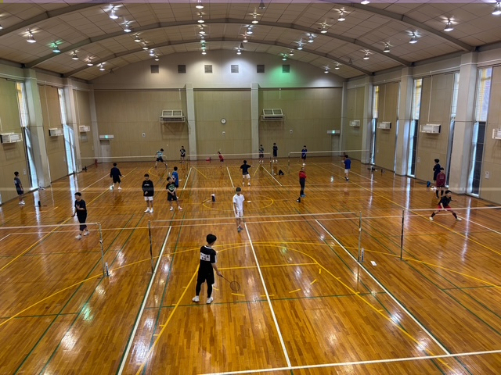
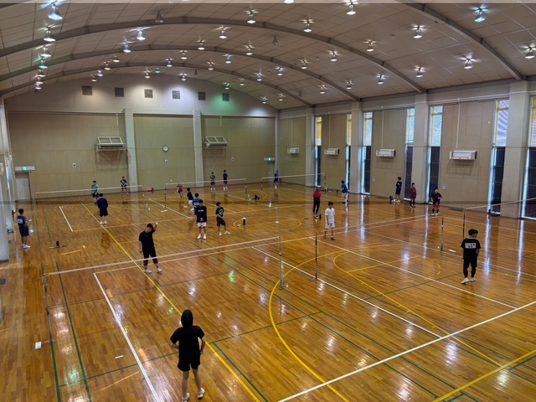
 |  |  |  |  |  |  |  |  |  |  |  |  |  |  |  |  |  |  |  |  |  | 26 |  | 石川直樹 |  |  |  |  | 新宮中 女２ | 大西美心 |  |  |  | 新宮中 女２ | 大西美心
 | ｹﾞｰﾑ数 | （計24ｹﾞｰﾑ） |  |  |  |  |  | ｹﾞｰﾑ数 | （計36ｹﾞｰﾑ） |  |  |  |  |  | ｹﾞｰﾑ数 | （計36ｹﾞｰﾑ） |  |  |  |  |  | 27 |  | 土居中 １ | 山内雅人 | 3位 |  | ④3位 | 土居中 １ | 山内雅人 | 2位 |  | 2位 | 土居中 女３卒 | 石水梨羽
 | 1ｺｰﾄ当たり | 5ｹﾞｰﾑ |  |  |  |  |  | 1ｺｰﾄ当たり | 6ｹﾞｰﾑ |  |  |  |  |  | 1ｺｰﾄ当たり | 6ｹﾞｰﾑ |  |  |  |  |  | 28 |  | 川之江高 ２ | 大西悠月 |  |  |  | 川之江高 ２ | 大西悠月 |  |  |  | 石川直樹
 | 1ｹﾞｰﾑ時間 | 0:08:00 |  |  |  |  |  | 1ｹﾞｰﾑ時間 | 0:11:00 |  |  |  |  |  | 1ｹﾞｰﾑ時間 | 0:11:00 |  |  |  |  |  | 29 |  | 土居中 ２ | 山内来斗 | 4位 |  | ③4位 | 土居中 ３ | 村上晴康 | 3位 |  | 3位 | 土居中 ３ | 村上晴康
 | 消費時間 | 0:36:00 |  |  |  |  |  | 消費時間 | 1:06:00 |  |  |  |  |  | 消費時間 | 1:06:00 |  |  |  |  |  | 30 |  | 續木雅仁 |  |  |  |  | 篠原文章 |  |  |  |  | 篠原文章
昼食
約50分
 | 開始時刻 | 9:20:00 |  |  |  |  |  | 開始時刻 | 10:11:00 |  |  |  |  |  | 開始時刻 | 11:32:00 |  |  |  |  |  | 31 |  | 潮見小 女３ | 上田愛星 | 4位 |  | ④4位 | 土居中 女３卒 | 石水梨羽 | 4位 |  | 4位 | 土居中 １ | 山内雅人
休憩
約15分
休憩
約15分
 | 終了時刻 | 9:56:00 |  |  |  |  |  | 終了時刻 | 11:17:00 |  |  |  |  |  | 終了時刻 | 12:38:00 |  |  |  |  |  | 32 |  | 岸本桂司 |  |  |  |  | 石川直樹 |  |  |  |  | 川之江高 ２ | 大西悠月
 |  | 0:15:00 |  |  |  |  |  |  | 0:15:00 |  |  |  |  |  |  | 0:40:00
 |  |  |  |  |  |  |  |  |  |  |  |  |  |  |  |  |  | （計96ｹﾞｰﾑ） |  |  |  |  | ｹﾞｰﾑ数 | （計24ｹﾞｰﾑ） |  |  |  | ｹﾞｰﾑ数 | （計24ｹﾞｰﾑ）
 |  |  |  |  |  |  |  |  |  |  |  |  |  |  |  |  |  |  |  |  |  |  | 1ｺｰﾄ当たり | 6ｹﾞｰﾑ |  |  |  | 1ｺｰﾄ当たり | 6ｹﾞｰﾑ
 |  | シングルスの後に昼食。次にダブルス。閉会式はダブルス後に行う。 表彰はダブルスのみ。 |  |  |  |  |  |  |  |  |  |  |  |  |  |  |  |  |  |  |  |  | 1ｹﾞｰﾑ時間 | 0:11:00 |  |  |  | 1ｹﾞｰﾑ時間 | 0:12:00
 |  |  |  |  |  |  |  |  |  |  |  |  |  |  |  |  |  |  |  |  |  |  | 消費時間 | 1:06:00 |  |  |  | 消費時間 | 1:12:00
 |  | 大会中の事故について、主催者等は一切責任をおいません。ご了承の上の参加とみなします。 |  |  |  |  |  |  |  |  |  |  |  |  |  |  |  |  |  |  |  |  | 開始時刻 | 13:30:00 |  |  |  | 開始時刻 | 14:51:00
 |  |  |  |  |  |  |  |  |  |  |  |  |  |  |  |  |  |  |  |  |  |  | 終了時刻 | 14:36:00 |  |  |  | 終了時刻 | 16:03:00 |  |  | ゲーム数合計 |  |  | 144
 |  |  |  |  |  |  |  |  |  |  |  |  |  |  |  |  |  |  |  |  |  |  |  | 0:15:00

